PASAPORTE DATOS
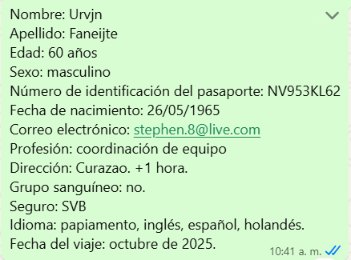

Nombre | Urvin | Nombre | Stephen | Nombre | Urvjn | Nombre | Stephen
Nombre |  | Nombre |  | Apellido | Faneijte
Apellido | Faneijte | Apellido | ⁠Faneijte | Género: . | Masculino | Apellido | ⁠Faneijte
 |  |  |  | Pasaporte | NV953KL62 | Género: . | Masculino
Género: . | Masculino | Género: . | Masculino | Fecha de nacimiento | 26/05/1965 | Pasaporte | ⁠NRB56CJP6
Pasaporte | NV953KL62 | Pasaporte | NRB56CJP6 | Edad | 60 años | Fecha de nacimiento | ⁠04-03-1999
Fecha de nacimiento | 26/05/1965 | Fecha de nacimiento | ⁠04-03-1999 | Dirección | Curazao | Edad | 26 AÑOS
Edad | 60 años | Edad | 26 AÑOS | Peso | 160 kilos IMC: 51,77 kg Obesidad de grado 3 | Peso | ⁠62kg
Estado civil |  | Estado civil |  | Altura | 1,76 | Altura | ⁠170cm
Dirección | Curazao | Dirección | Curazao
Nacionalidad y domicilio: |  | Nacionalidad y domicilio:
Email: | stephen.8@live.com | Email: | ⁠Stephen.8@live.com
Teléfono |  | Teléfono
Profesión |  | Profesión
RH | no tengo | RH
Seguro |  | Seguro
Peso | 160 kilos IMC: 51,77 kg Obesidad de grado 3 | Peso | ⁠62kg
Altura | 1,76 | Altura | ⁠170cm
Idioma | inglés, español, holandés. | Idioma |  | Idioma | inglés, español, holandés.
Estadia: |  |  |  | Estadia:
 |  | Salud

OPCIONES UROLOGO Y CARDIOLOGO
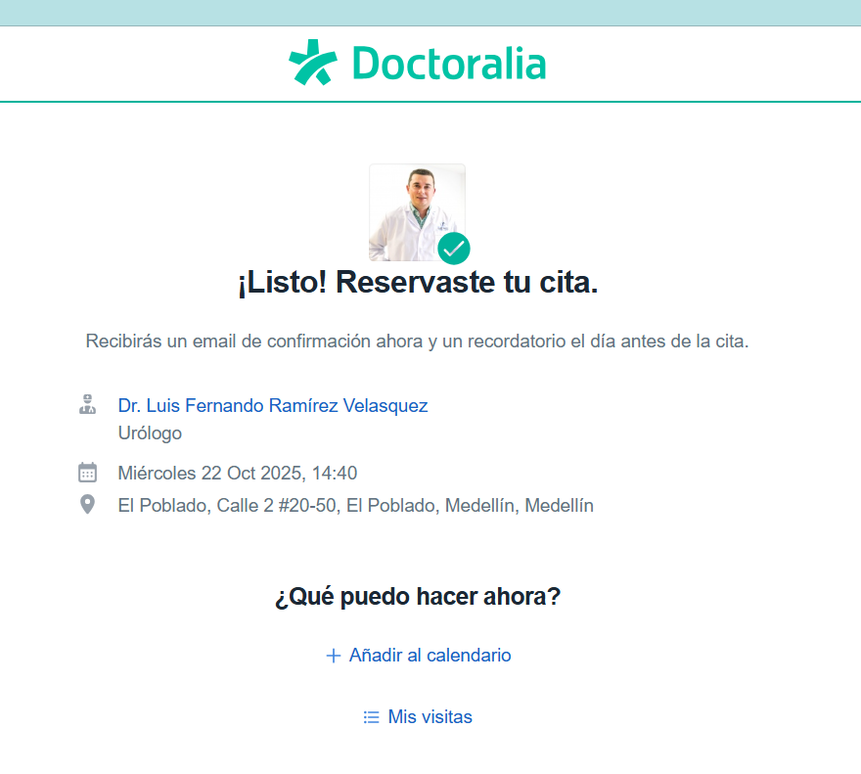
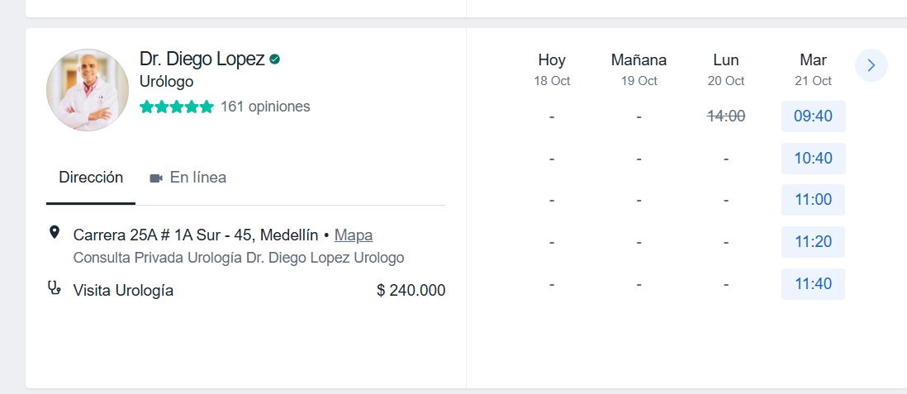
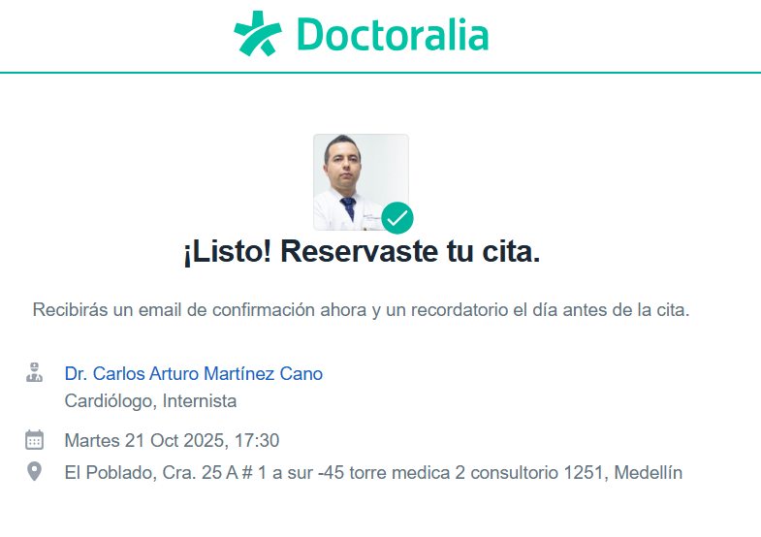
* | MIERCOLES 22 DE OCTUBRE |  |  |  | * | MARTES 21 DE OCTUBRE |  |  | * | MARTES 21 DE OCTUBRE
 | EDIFICIO IQ | CARDIOVIDA | PRUEBA DE ESFUERZO |  |  | TORRE MEDICA | URÓLOGO |  |  | TORRE MEDICA | URÓLOGO | 16:00:00
 | EDIFICIO IQ | CARDIOVIDA | CARDIOLOGO | SOLICITAR EL LUNES |  | TORRE MEDICA | CARDIOLOGO | 17:30:00 |  | TORRE MEDICA | CARDIOLOGO | 17:30:00
 | EDIFICIO IQ | PARTICULAR | URÓLOGO | MIERCOLES 22 DE OCTUBRE

PAGOS
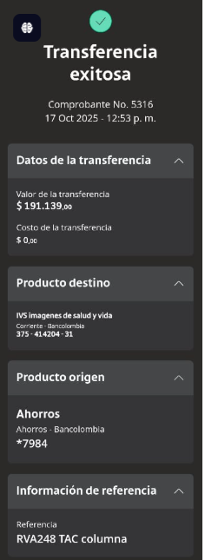
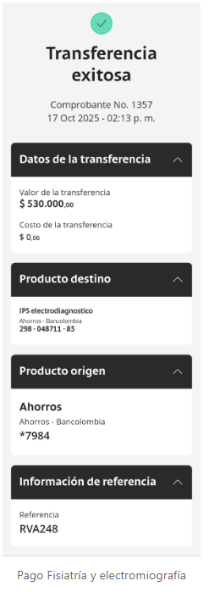
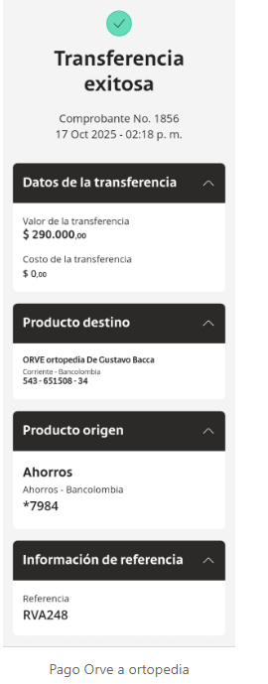
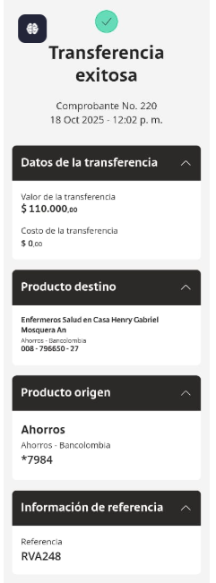
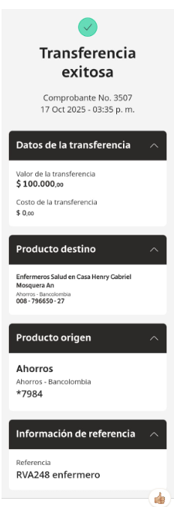
IVS TAC | FISIATRIA Y ELECTROMIOGRAFIA | ORTOPEDIA | ENFERMERO | enfermero

CONFIRMACIÓN PAX 1
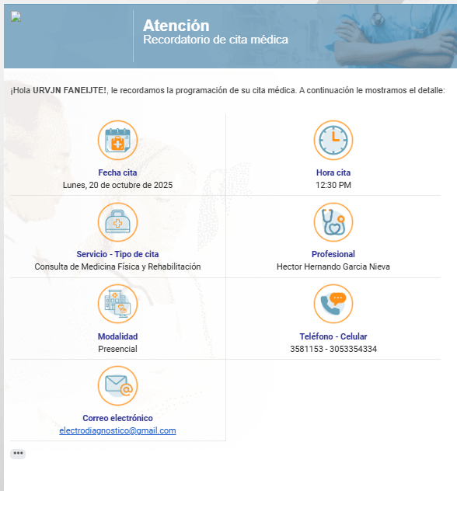
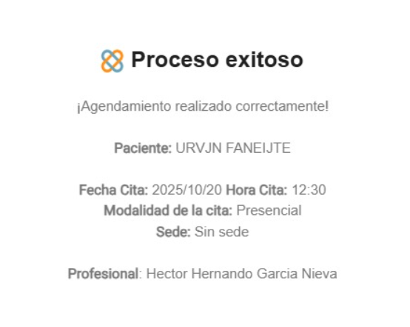
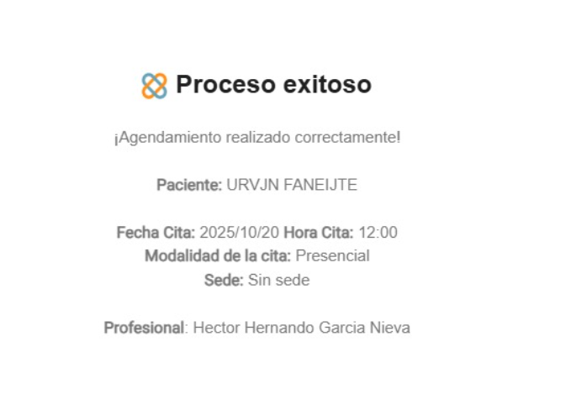
3148717994
3126246627

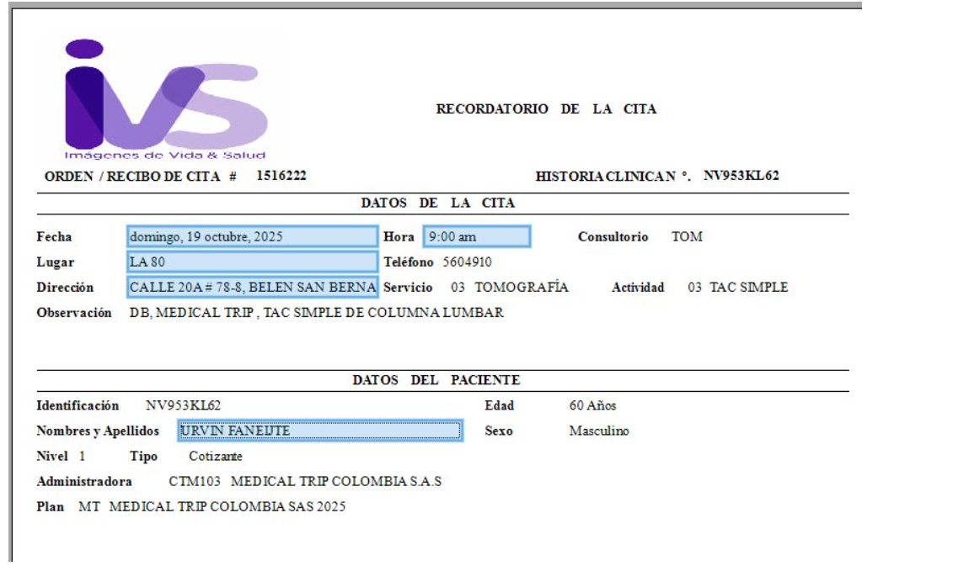
 | 📌 PREPARACIÓN
 | * Estar 30 min antes.

 | 📌 Requisitos para la admisión: Importante traer todos los documentos físicos para agilizar el proceso de admisión.
 | * Historia Clínica Y Orden Médica
 | * Exámenes anteriores del área a evaluar
 | * Documento de identidad

 | NOTA ‼️: Favor tener en cuenta que si el paciente no llega con el tiempo anterior citado y/o acude a la hora exacta de la cita, no se garantiza la atención, dado que este requisito es indispensable en el proceso

 | Gracias por elegirnos.
 | Bienvenido a imagenes de vida y salud

VUELO
